CollectiveAccess
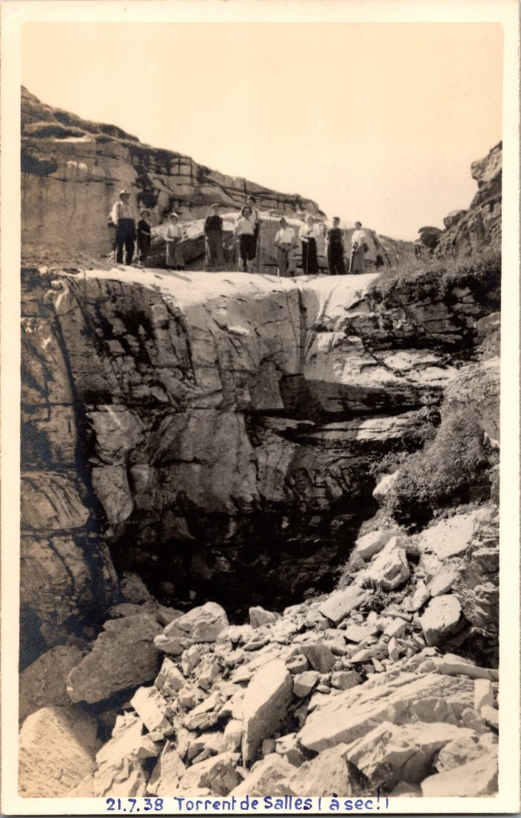
Image | Object | Description | Date
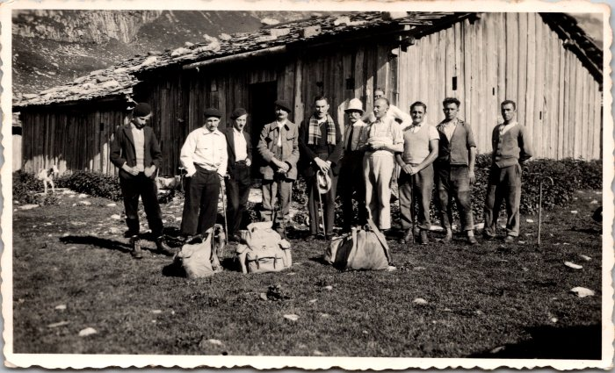 | Bénédiction de la montagne de Sales en 1937 (12-056) | Bénédiction de la montagne de Sales en 1937
 | Photo au torrent de Sales (à sec!) - 1938 (2-1636) | Photo au torrent de Sales (à sec!) le 21 juillet 1938
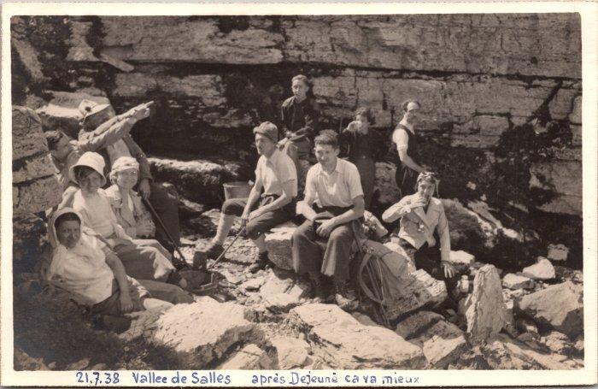 | Photo de groupe dans la vallée de Sales - 1938 (2-1654) | Photo de groupe dans la vallée de Sales "Après déjeuné ça va mieux" le 7 juillet 1938
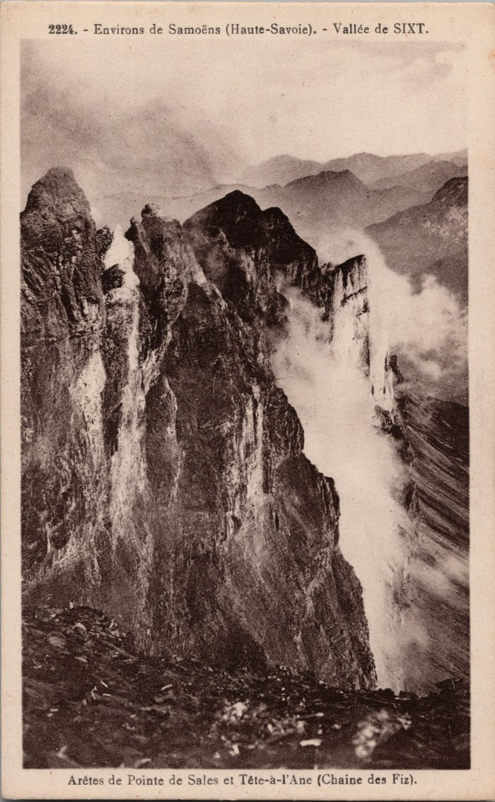
 | Arêtes de Pointe de Sales et Tête à l’Âne (Chaine des Fiz) (2-2939) | Arêtes de Pointe de Sales et Tête à l’Âne (Chaine des Fiz)
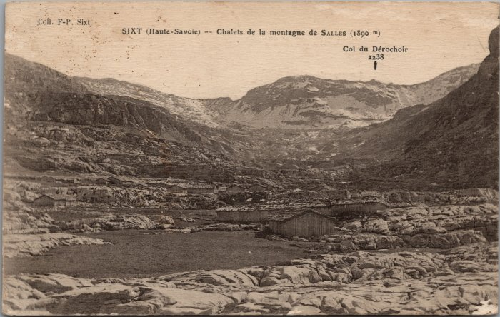 | Chalets de la montagne de Sales (2-3102) | Chalets de la montagne de Sales
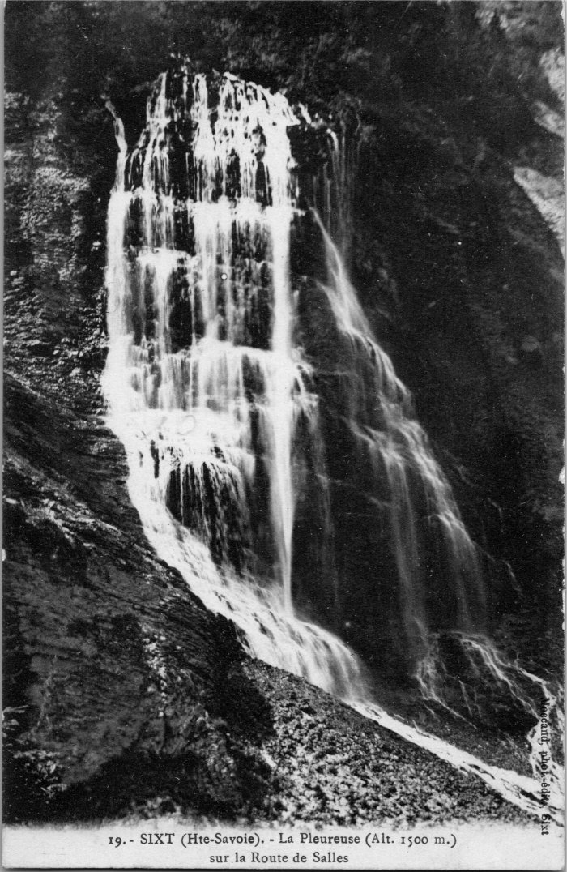
 | La Pleureuse sur la route de Sales (2-4135) | La Pleureuse sur la route de Sales
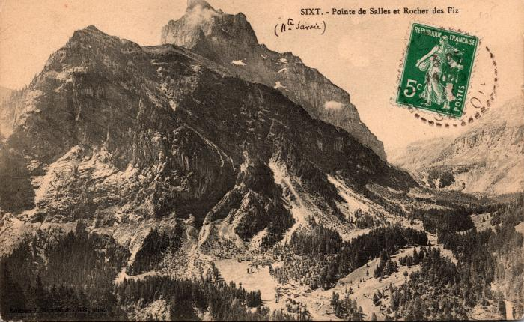 | Pointe de Sales et Rocher des Fiz (2-539) | Pointe de Sales et Rocher des Fiz
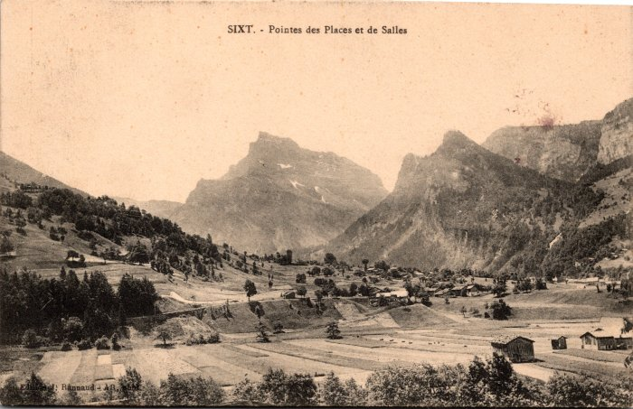 | Pointes des Places et de Sales (2-559) | Pointes des Places et de Sales
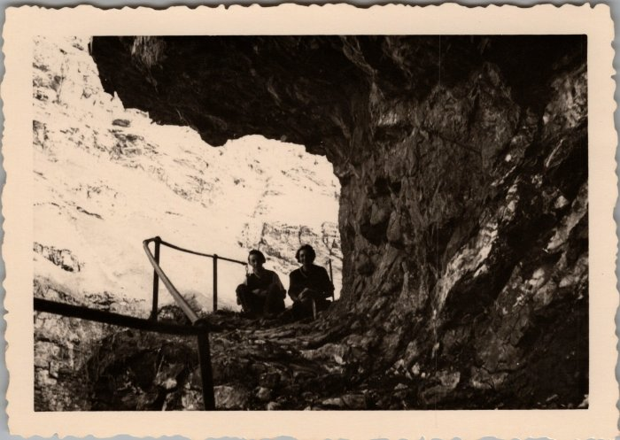 | Photo de deux personnes dans le Pas de Sales (22-018) | Photo de deux personnes dans le Pas de Sales en juin 1951
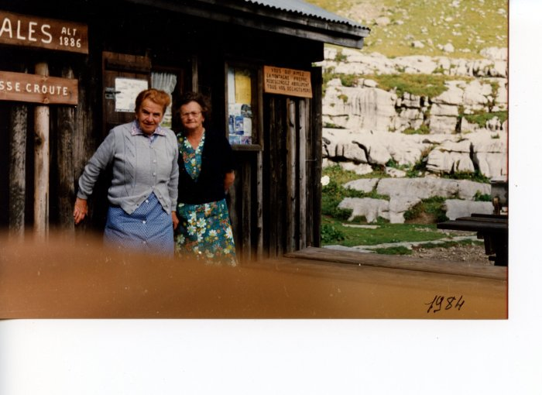 | Anna MOGENIER (Milan) et une amie au refuge de Sales en 1984 (24-082) | Anna MOGENIER (Milan) et une amie au refuge de Sales en 1984
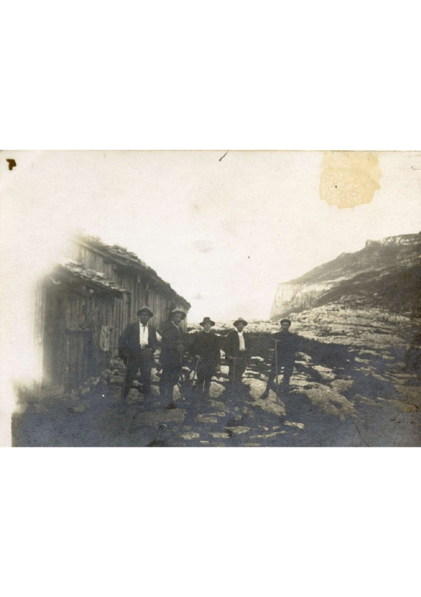
 | Photo aux chalets de Sales le 20 août 1922 (3-053) | Photo aux chalets de Sales le 20 août 1922
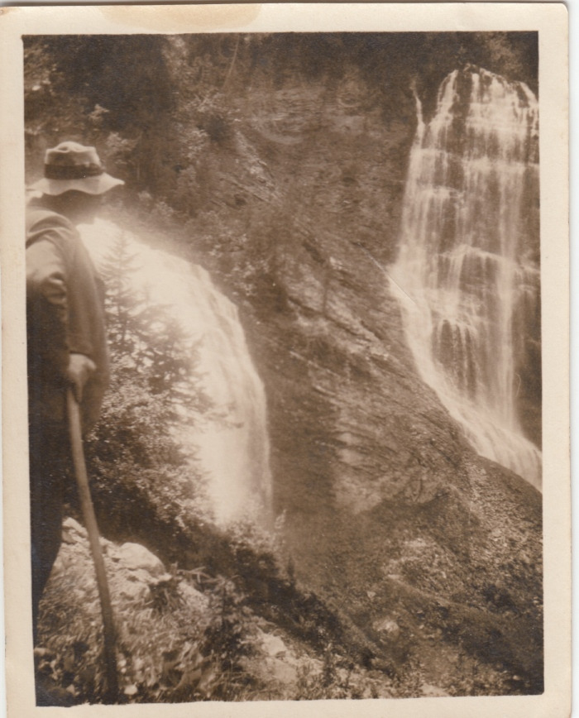
 | Photo de la cascade La Pleureuse par Joseph Riondel, guide (3-068) | Photo de la cascade La Pleureuse par Joseph Riondel, guide
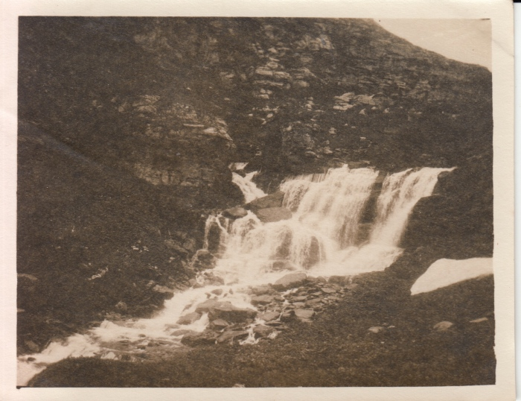 | Photo de la première cascade de Sales en 1922 par Joseph Riondel, guide (3-069) | Photo de la première cascade de Sales en 1922 par Joseph Riondel, guide
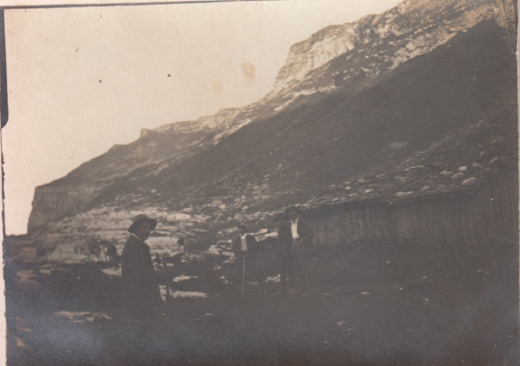 | Photo des chalets et de la pointe de Sales par Joseph Riondel, guide (3-072) | Photo des chalets et de la pointe de Sales par Joseph Riondel, guide
 | Photos de la construction du refuge de Sales en 1984 (30-005) | Photos de la construction du refuge de Sales en 1984
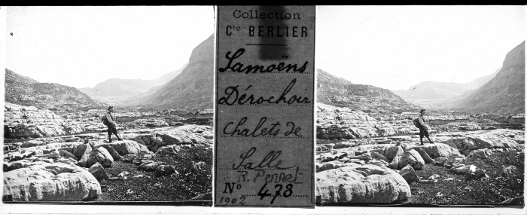 | Photo aux chalets de Sales - 1902 (51-018) | Photo aux chalets de Sales - 1902
 | Photo dans le pas de Sales (51-047) | Photo dans le pas de Sales
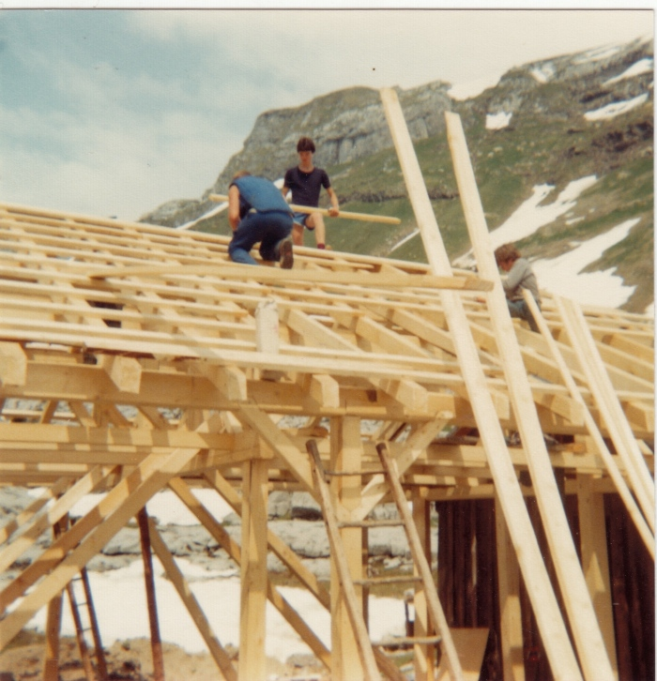 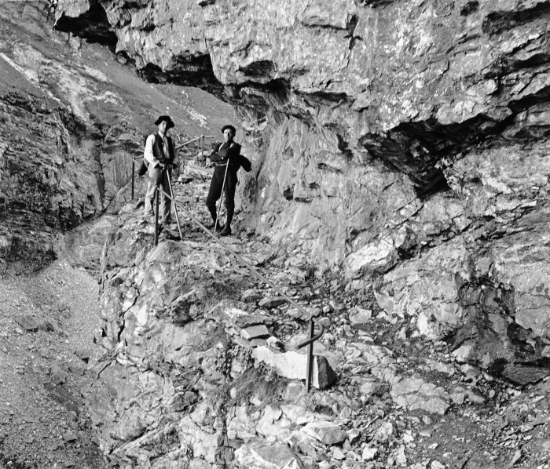 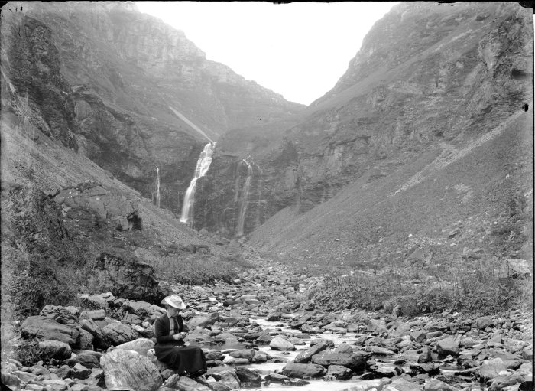 | Photo lors d'une randonnée à Sales (51-052) | Photo lors d'une randonnée à Sales

